Suppr "0"
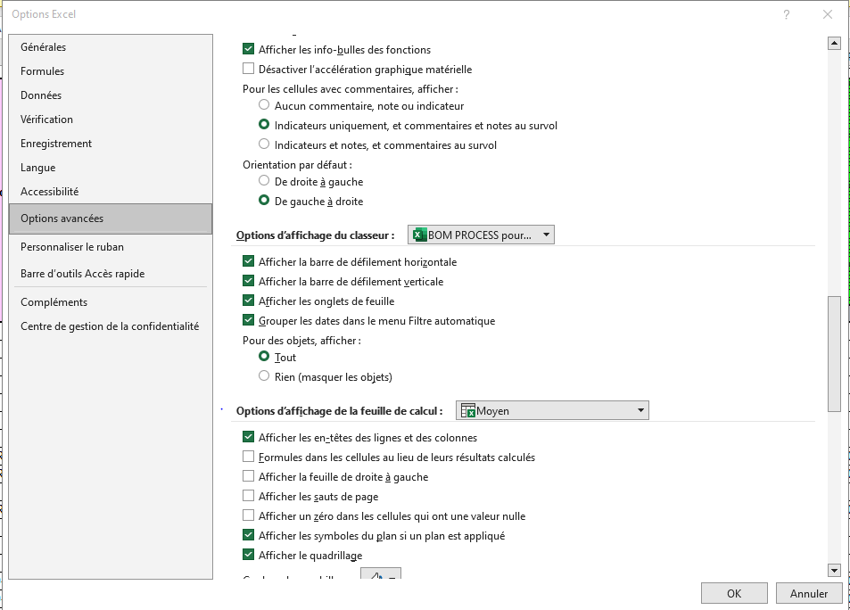
1°) | Fichier
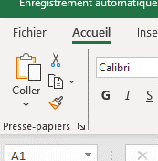

2°) | Options

3°) | Options avancées

MàJ Fersur
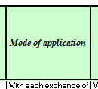
Libellé


Support

Comparer version FR
Vérifier si lien.

MàJ lien : | Dans les 2 FERSUR

Copier / Coller

Création Pds dans DocInfo
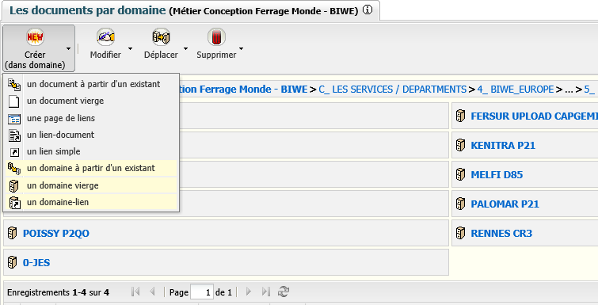
Initialiser le projet dans DocInfo :

 | Créer un projet dans DocInfo

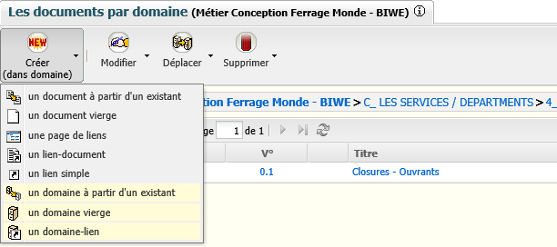

 | Créer un secteur du projet dans DocInfo

Init Projet FERSUR
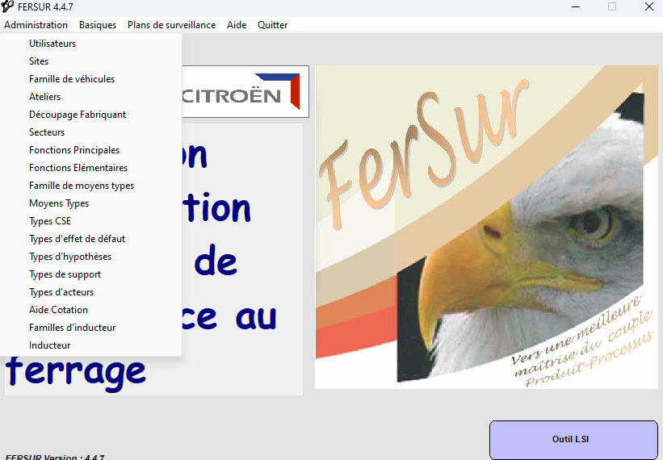
Initialiser le projet dans FERSUR :

 | Affecter un utilisateur sur le site
 | Créer le site si inexistant
 | Créer le projet
 | Créer l'Atelier du projet sur le site
 | Créer tous les Secteurs et Sous-Secteurs dans l'atelier

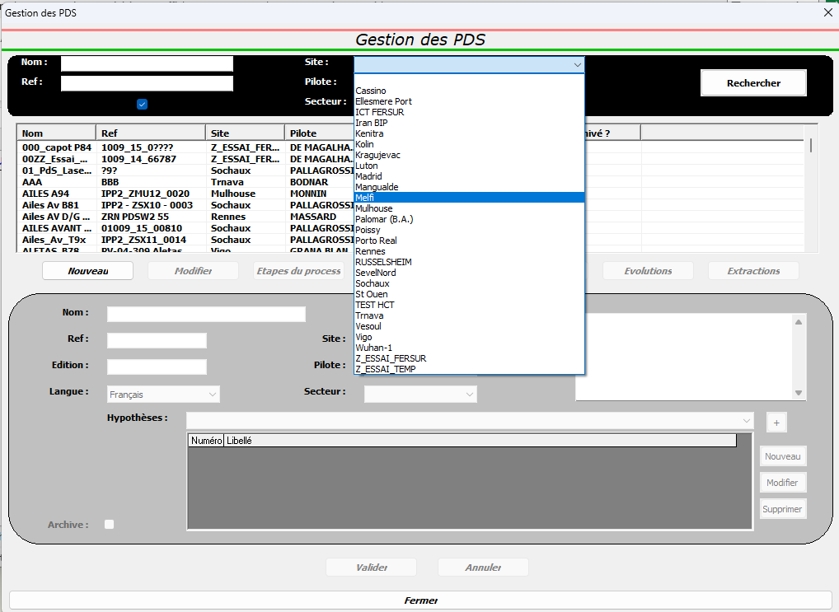
Rechercher Site :

Menu déroulant

Sélection du site

Création d'un secteur du projet :
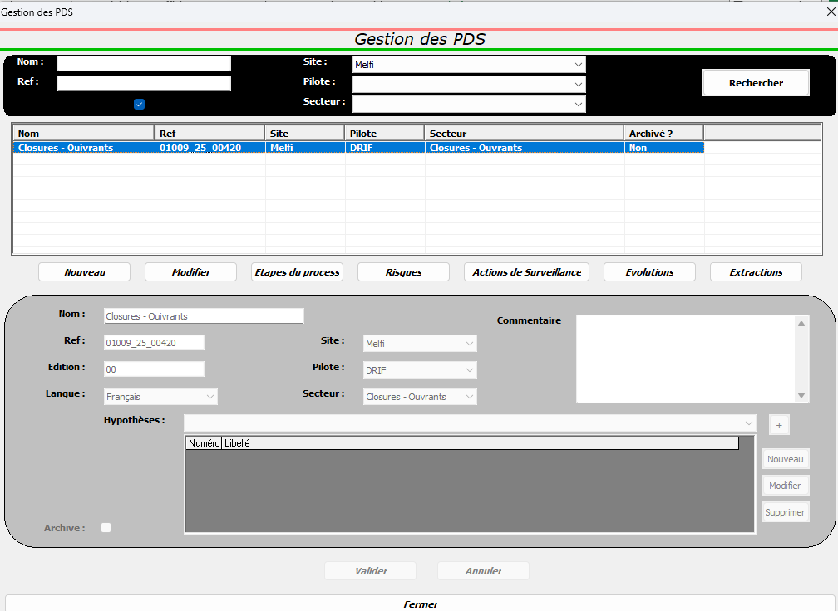

 | Cliquer sur Nouveau

 | Renseigner les 7 champs

 | "Nom" et "Ref" correspondent à ce qui a été créé dans DocInfo

Création d'un sous-secteur du projet (à répéter autant de fois qu'il y a de sous-secteur) :

 | Sélectionner le secteur voulu (il passe en bleu)

 | Cliquer sur Etapes du process

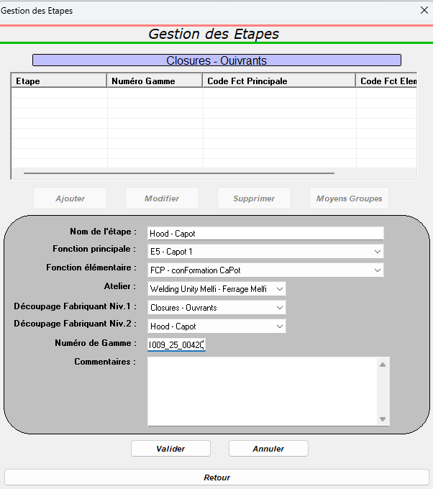

 | Cliquer sur Ajouter

 | Renseigner les 7 champs

 | "Nom de l'étape" correspond au nom du sous-secteur
 | "Numéro de Gamme correspond au N° DocInfo du secteur

 | Pour les codes FP / FE, s'aider de l'onglet "FP-FE".

Pas à Pas ProcessBOM
1°) Récupérer la ProcessBOM et la mettre en forme.

 | ATTENTION : | NE PAS DEPASSER 10 CARACTERES EN COLONNES D ET E
 |  | NE PAS UTILISER DE CARACTERES SPECIAUX EN COLONNES D ET E : \ / ? * [ ou ]
 |  | NE PAS LAISSER VIDE LES COLONNES D ET E

 | Mettre les colonnes à l'identique de la ProcessBOM
 | Ajouter OPxxx devant le nom de l'équipement.
 | Doubler les moyens
 |  | Mettre les types de moyen dans la colonne F
 |  | incrémenter 1,2,… dans la colonne G
 |  | Copier/Coller toutes les cellules à la fin
 |  | Incrémenter le nom de l'équipement avec "a" pour le premier et "b" pour le second.
 |  | Trier l'ensemble des cellules sur la colonne G
 |  | Vider la colonne G
 | Sélectionner toutes les cellules (sauf entêtes) Renseigner "ProcessBOM" (tout en haut - curseur)
 |  | => 7 colonnes, même si certaines sont vides.
 | Suppr Liaisons :

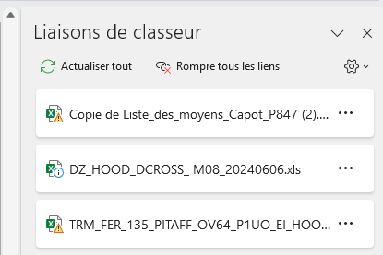

 | Enregistrer fichier
 |  | PROCESS_BOM_LIST_Nom-du-Projet_Secteur-SousSecteur

2°) Passer la ProcessBOM à la "moulinette" :

 | Aller dans DocInfo :
 |  | https://docinfogroupe.stellantis.com/ead/doc/ref.01009_24_00699/v.vc/fiche
 | Ouvrir "FERSUR_needs.xlsm"
 |  | Renseigner B2, B3 et B4.
 |  | "BOM"
 |  | "Init."
 | Enregistrer fichier
 |  | FERSUR_needs_Nom-du-Projet_Secteur-SousSecteur

3°) Basculer le fichier vers le fichier "BOM PROCESS pour FERSUR" :

 | Clic D | Déplacer ou copier
 |  | Nouveau classeur
 |  | Cocher la case "Copier"
 | Clic D | Oter la protection de la feuille

 | Sélectionner toutes les valeurs à copier (Débuguer à chaque sélection de cellule)
 | Ctrl C (Copier)
 | Ouvrir un fichier vierge "BOM PROCESS pour FERSUR"
 |  | https://docinfogroupe.inetpsa.com/ead/doc/ref.01009_24_00699/v.vc/fiche
 | Se positionner sur la bonne colonne et Ctrl V (Coller)

4°) Renseigner les colonnes A et B et supprimer les croix inutiles :

 | Pour traiter les métiers par "paquets", incrémenter 1,2,… dans la colonne G
 | Trier l'ensemble des cellules sur la colonne F
 | Renseigner les colonnes A et B => Voir les colonnes A et B de l'onglet "Ajout Famille Moyen".
 | En se basant sur le fichier technique, supprimer les croix inutiles
 | Si 1 seul métier : |  | Supprimer une ligne. Il faudra aussi la supprimer des onglets "Risque Gen" et "Mode Aplic"
 |  |  | Supprimer l'incrémenation du nom de l'équipement ( "a" ou "b" ).
 | Trier l'ensemble des cellules sur la colonne G
 | Vider la colonne G

5)° Supprimer les lignes vides

 | Enregistrer fichier
 |  | FERSUR_Nom-du-Projet_Secteur-SousSecteur

Pas à Pas FERSUR
1°) Ouvrir FERSUR
 | \\besn0101\applilsi\INSTALLATION\PDS\PreProduction_Evolution_3
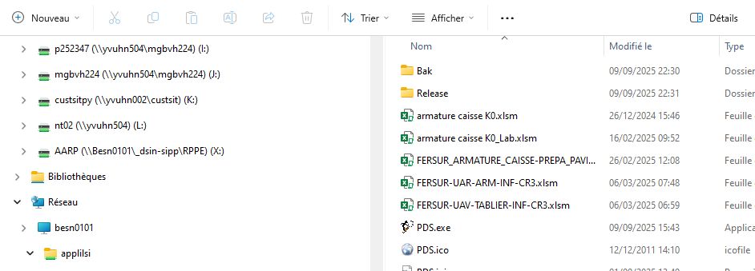

2°) Mettre le fichier source au bon endroit :
 | \\besn0101\applilsi\INSTALLATION\PDS\PreProductionWO

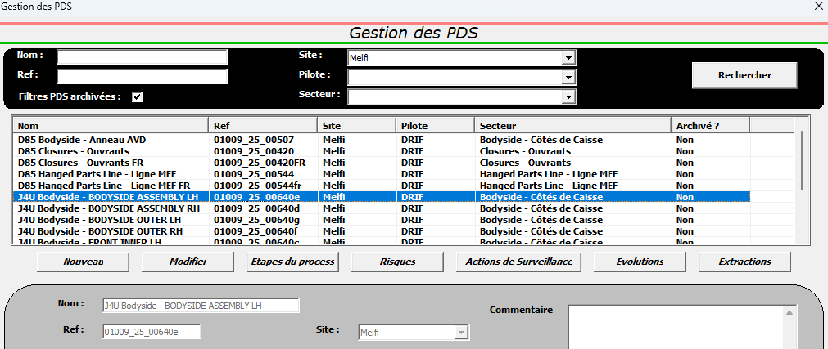
3°) Lancer la saisie automatique des moyens :

 | Sélectionner le PdS à réaliser

 | Cliquer sur "Etapes du Process"

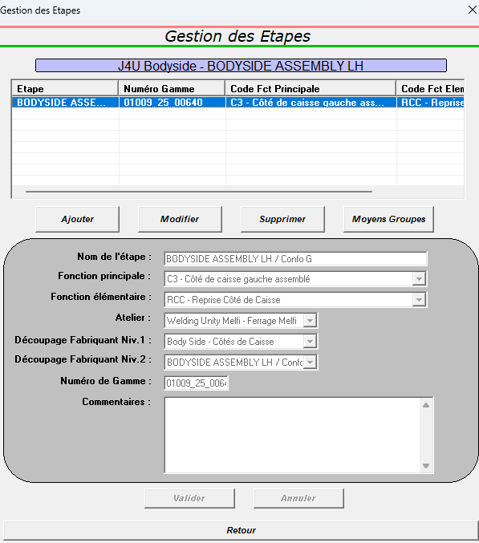

 | Sélectionner l'étape

 | Cliquer sur "Moyens Groupes"

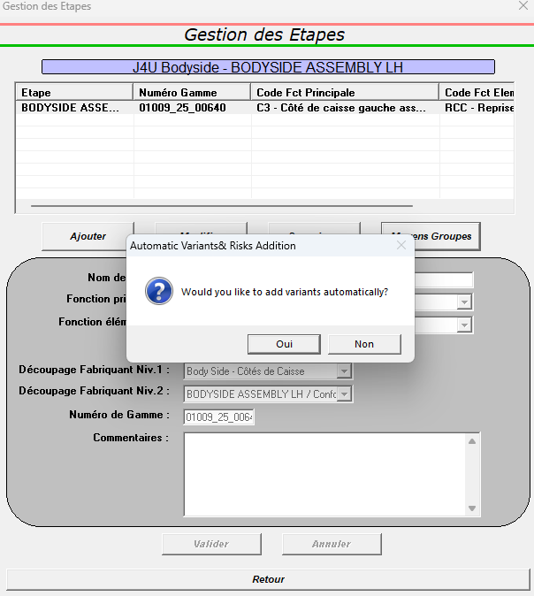

 | Oui

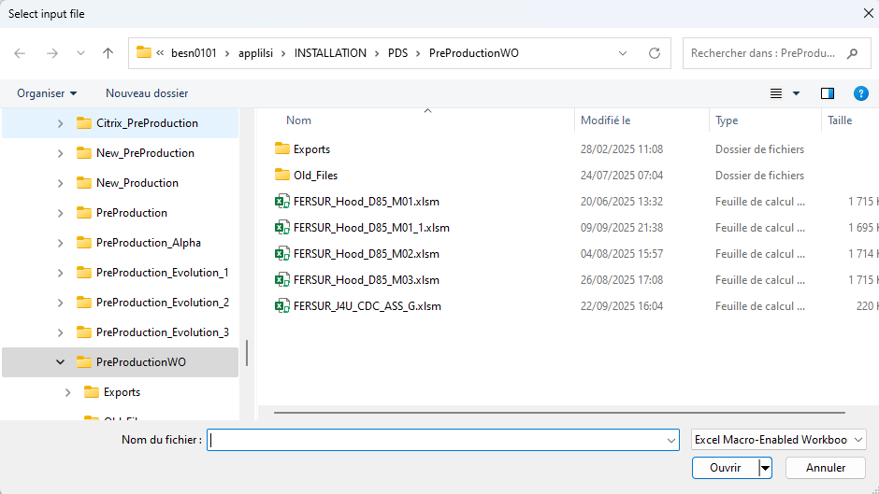

 | Sélectionner le fichier source :

 | Cliquer sur "Ouvrir"

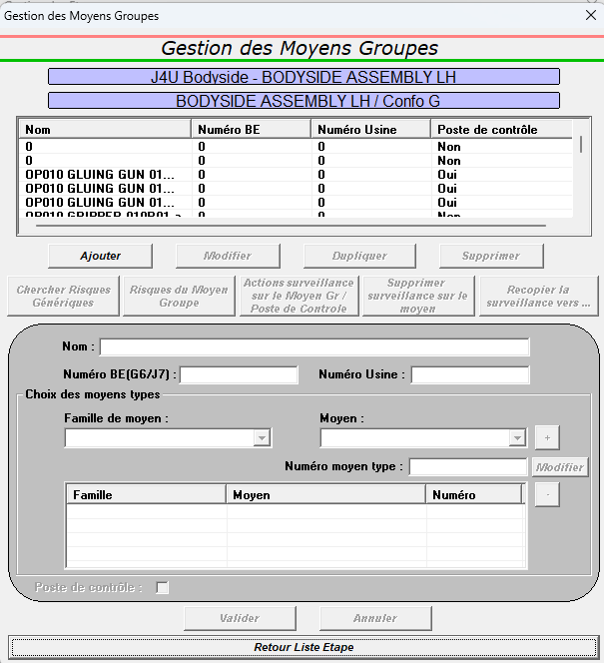

 | Quand le traitement est terminé, les moyens apparaissent

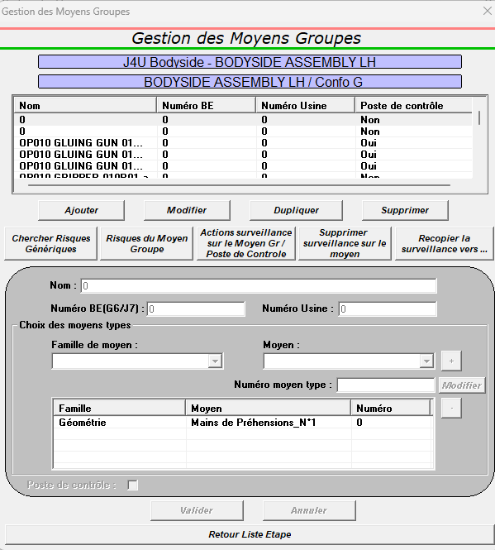

4°) Suppression des moyens "0" :

 |  | Sélectionner une ligne

 |  | Cliquer sur "Supprimer

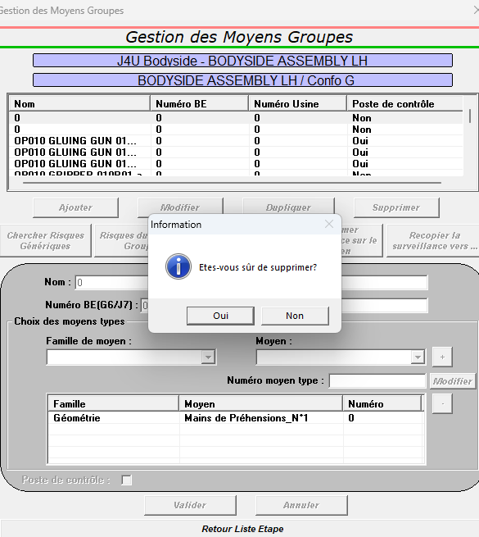

 |  | Oui

5°) Sélectionner les risques de chaque moyens :
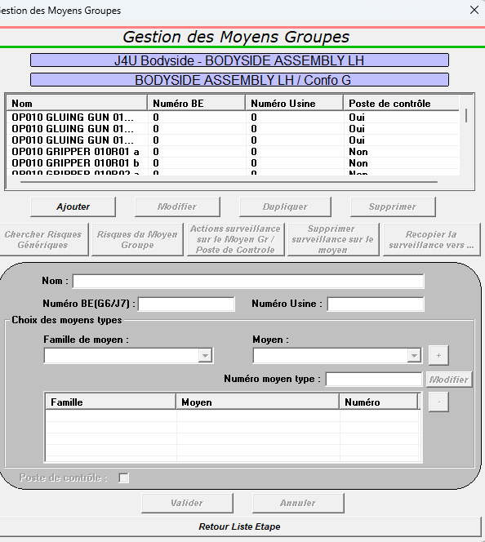
 | 5a°) : créer le Local Destructif

 | Cliquer sur "Ajouter

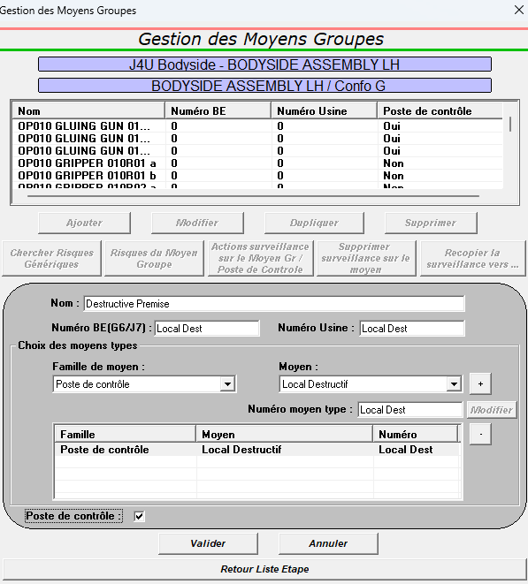

 | Renseigner ces zones :

 |  |  | Cliquer sur "+"
 |  |  |  | Cliquer sur "Valider"

 | 5b°) : créer le CND

 | S'il n'y a pas de CND dans la BOM, en créer un. Procéder comme précédemment

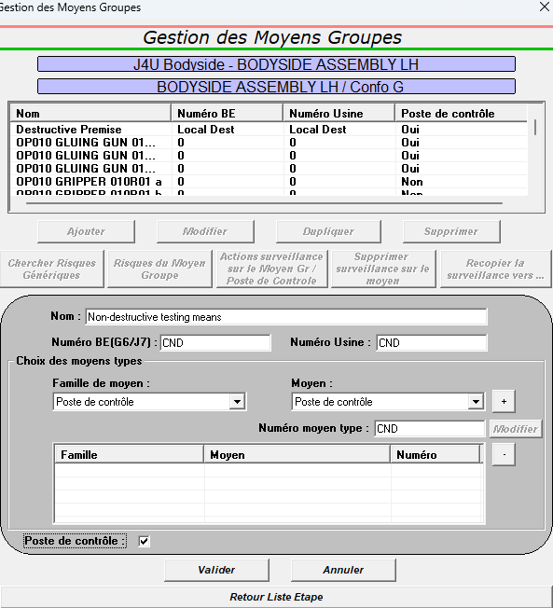

 | 5c°) : Sélectionner les risques de chaque moyens :

 |  | => A faire moyen par moyen sur tous les moyens.

 |  | Utiliser le fichier technique pour effectuer les choix.

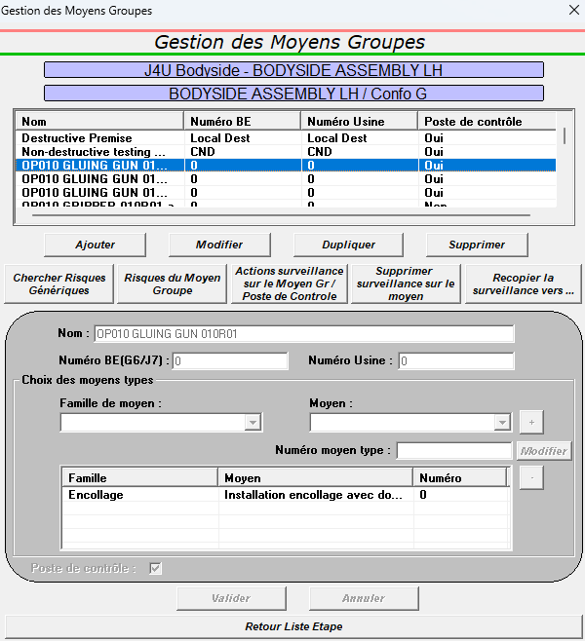

 | Sélectionner le fichier source :

 | Cliquer sur "Chercher Risques Génériques"

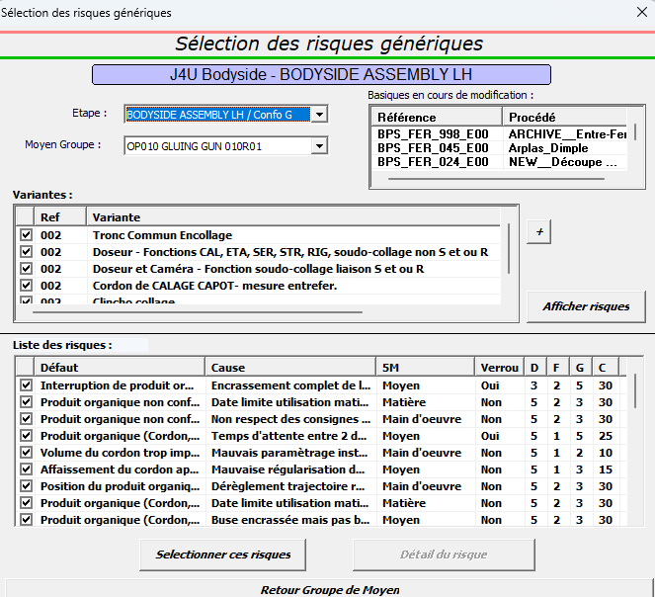

 | Décocher les techniques inutiles

 | Cliquer sur "Sélectionner ces risques "

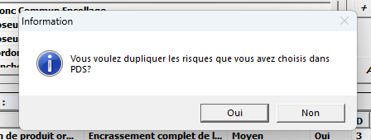

 | Oui

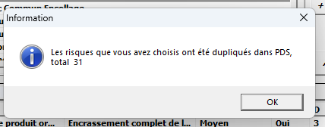

 | OK

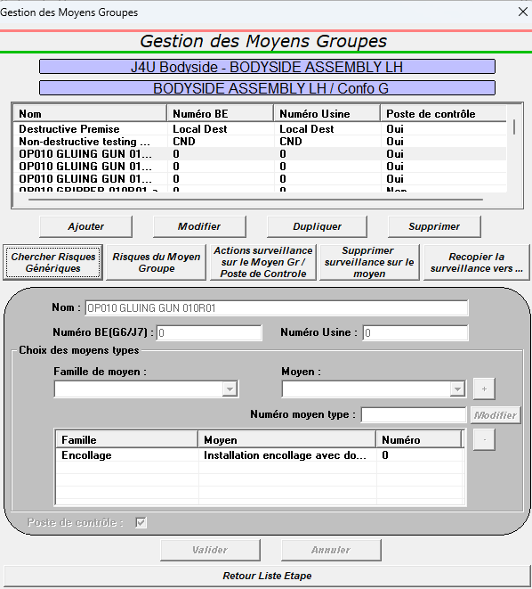

 | Cliquer sur "Actions surveillance sur le Moyen Gr / Poste de Contrôle"

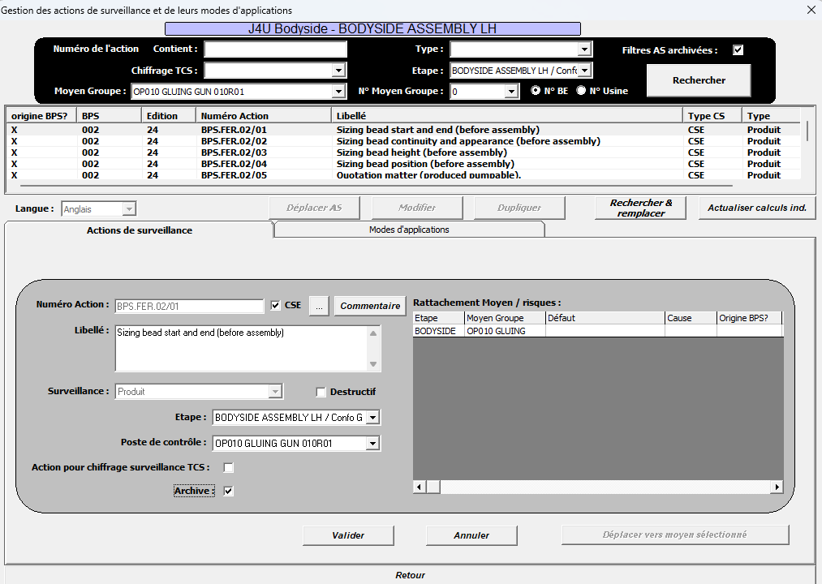
 | Si des actions de surveillance sont à supprimer :

 | Sélectionner l'action à supprimer

 | Cliquer sur "Modifier"

 | Cliquer sur "Actions de surveillance"

 | Cliquer sur la coche

 | Cliquer sur "Valider"

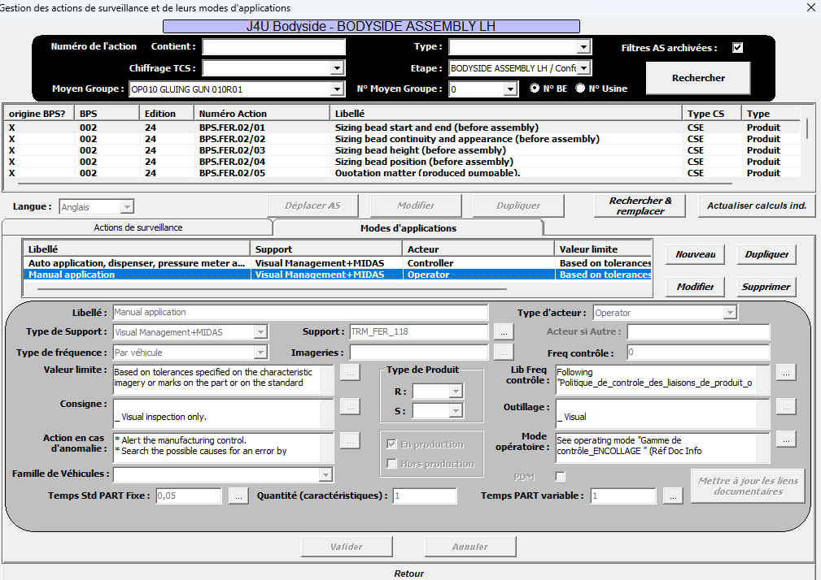
 | Si une partie de l'action de surveillance est à supprimer :

 | Sélectionner l'action à modifier

 | Cliquer sur "Modifier"

 | Cliquer sur "Modes d'applications"

 | Sélectionner l'action à supprimer

 | Cliquer sur "Supprimer"

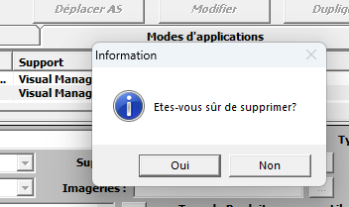

 | Oui

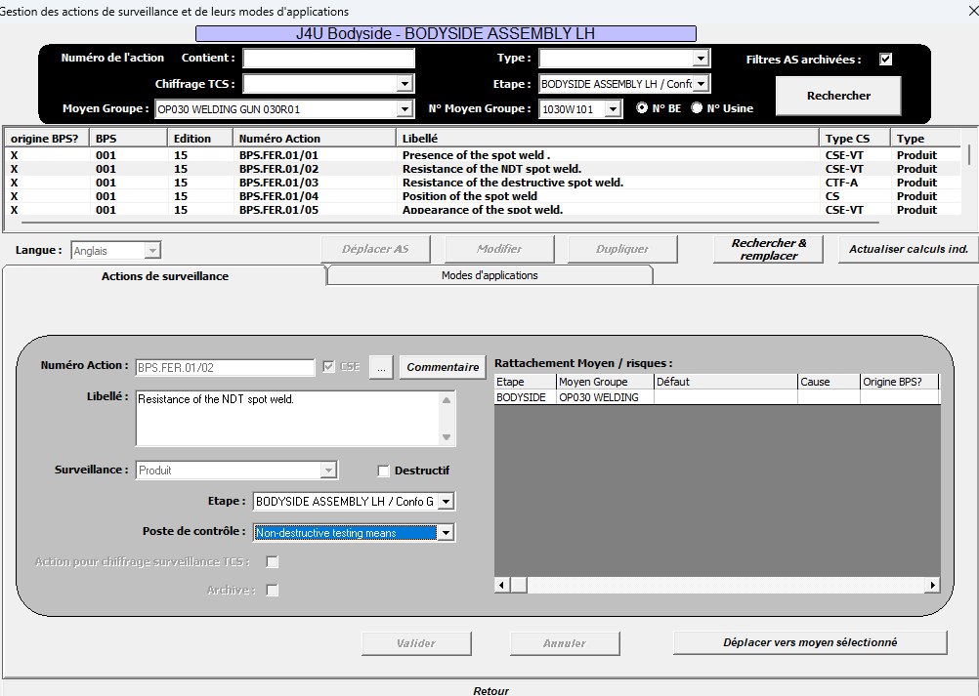
 | Si des actions de surveillance sont à déplacer :

 | Sélectionner l'action à modifier

 | Cliquer sur "Déplacer AS"

 | Cliquer sur "Actions de surveillance"

 | Sélectionner le poste de contrôle

 | Cliquer sur "Déplacer vers moyen sélectionné"

6°) Extraction du fichier :

 | Avant de commencer, mettre FERSUR dans un coin de l'écran afin de voir les fenêtres de choix (sinon, elles se mettent derrière FERSUR sans avoir moyen d'y répondre)
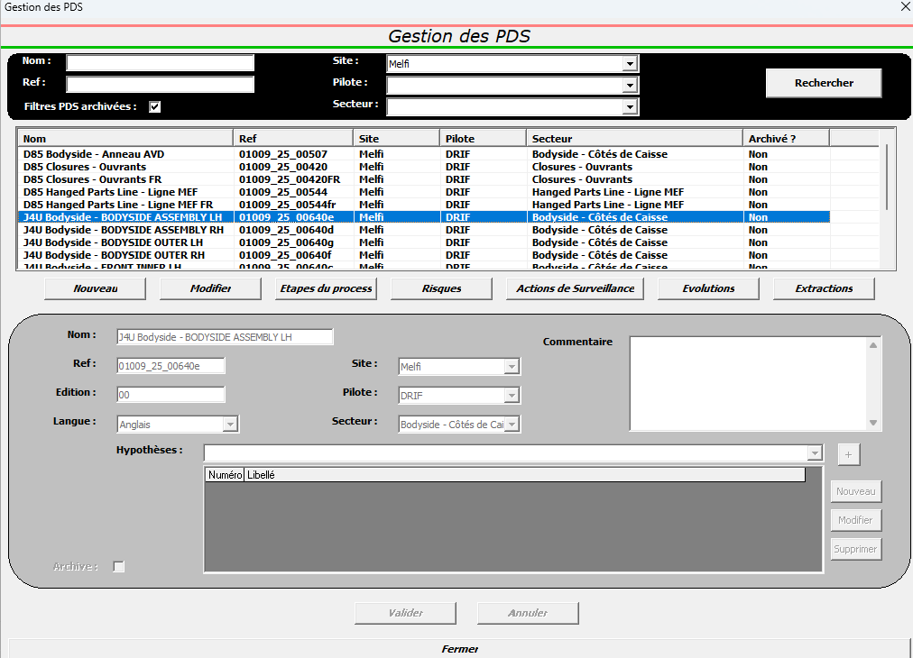

 | Sélectionner le PdS à réaliser

 | Cliquer sur "Extractions"

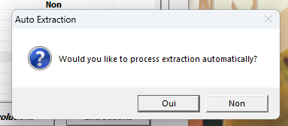

 | Oui

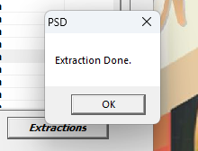
 | Plusieurs fenêtres s'affichent.

 | L'extraction est terminée lorsqu'on a ceci

6°) Récupération du fichier :

 | Le fichier se trouve à cette adresse :

 |  | \\besn0101\applilsi\INSTALLATION\PDS\PreProductionWO\Exports\ENG

Correctif Erreur
 | Lors d'une manipiulation dans FERSUR, je supprime une ligne par erreur.

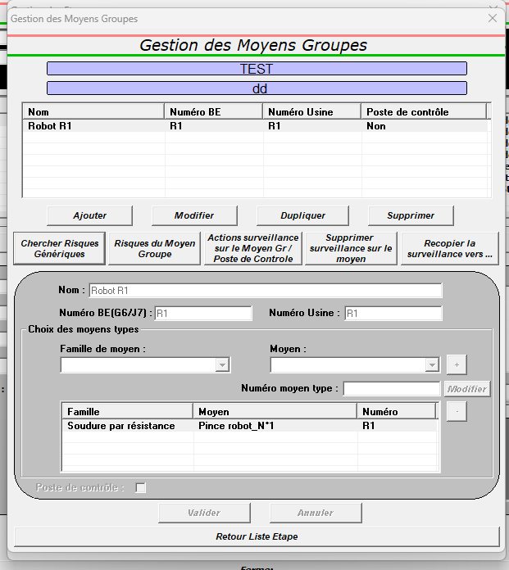

Sélectionner le moyen en erreur

Cliquer sur "Dupliquer"

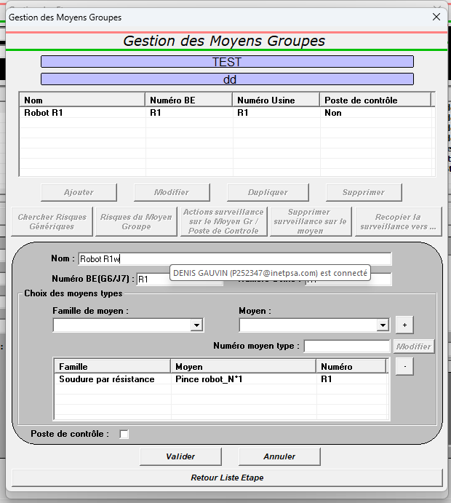

Ajouter une "terminaison" pour le différencier du moyen en erreur

Cliquer sur "Valider"

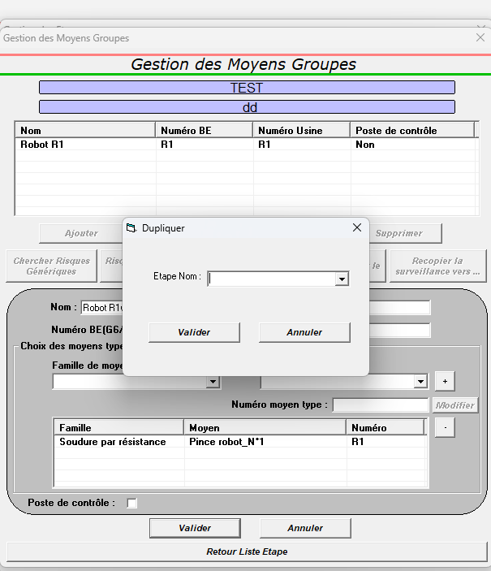

Sélectionner le nom de l'étape dans le menu déroulant

Cliquer sur "Valider"

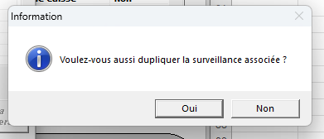

Cliquer sur "Non"

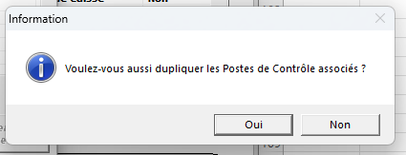

Cliquer sur "Non"

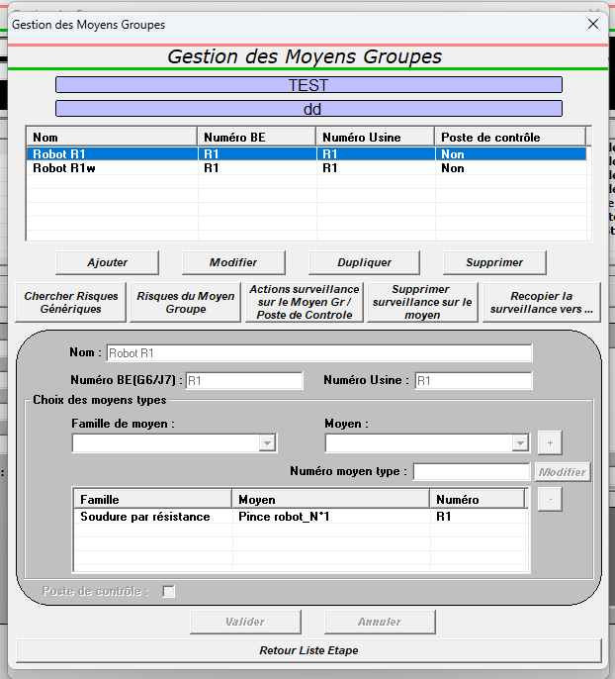

Sélectionner le moyen en erreur

Cliquer sur "Supprimer"

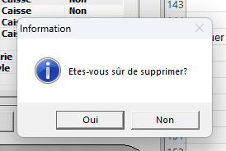

Cliquer sur "Oui"

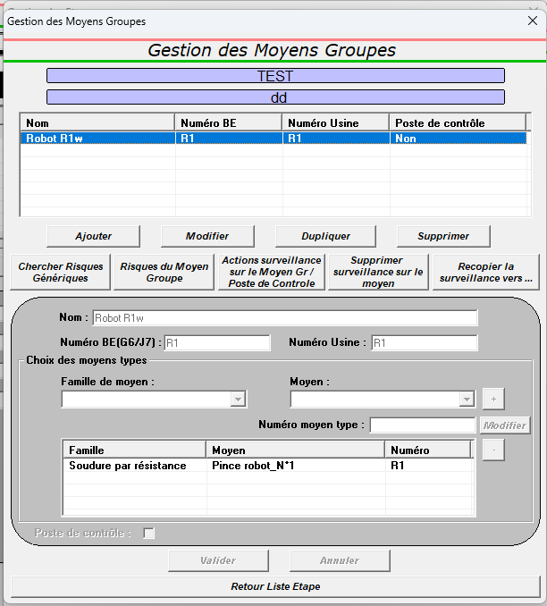

Sélectionner le nouveau moyen

Cliquer sur "Modifier"

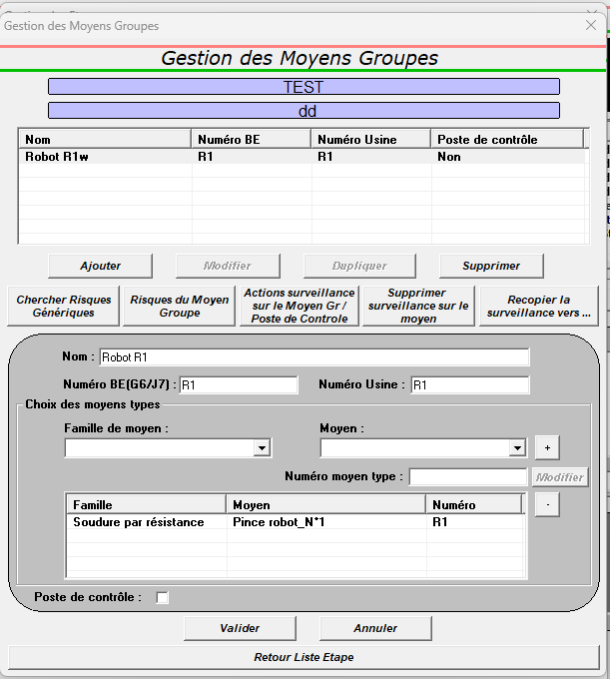

Supprimer la terminaison

Cliquer sur "Valider"

 | Reprendre "Chercher Risques Génériques"

Pas à Pas PdS Excel
1°) Ouvrir le fichier :

 | Récupérer le fichier ici : |  | \\besn0101\applilsi\INSTALLATION\PDS\PreProductionWO\Exports\ENG

 | L'enregistrer sous ce format : MonitoringPlan_Nom-du-Projet_Secteur_SousSecteur_Mxx

2°) Supprimer cet onglet :

3°) Renommer les onglets :

 |  | avant

 |  | après

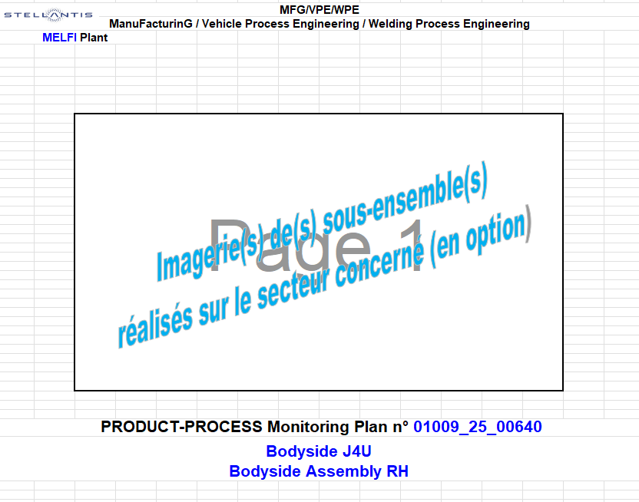
4°) Onglet 1 :

 | Renseigner

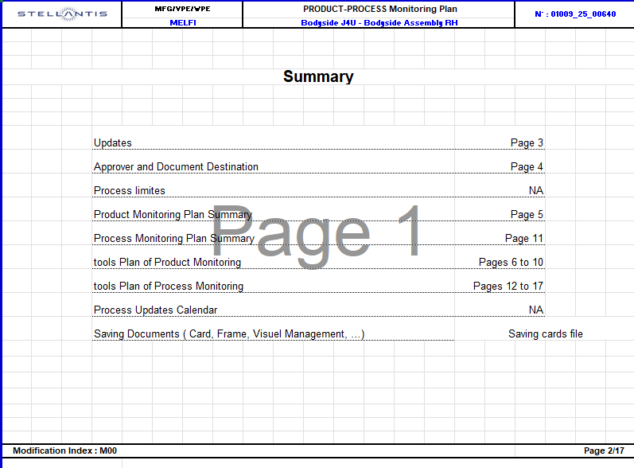
5°) Onglet 2 :

 | Renseigner

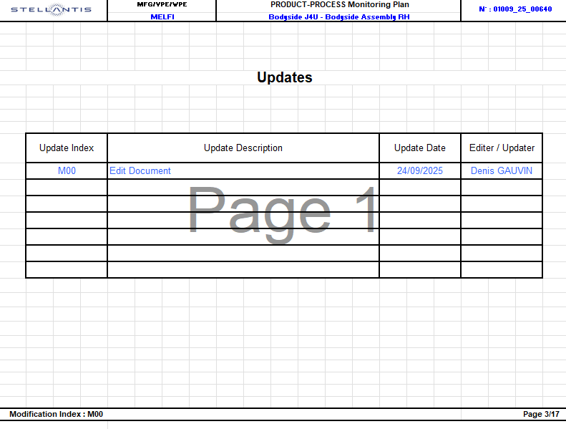
6°) Onglet 3 :

 | Renseigner

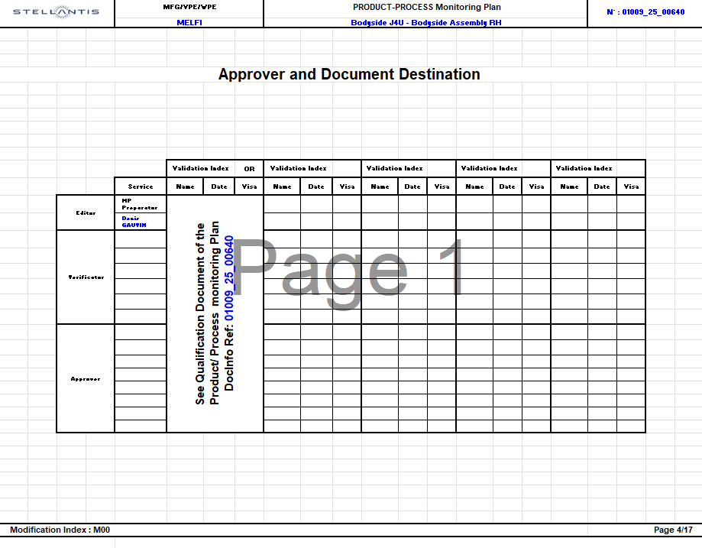
7°) Onglet 4 :

 | Renseigner

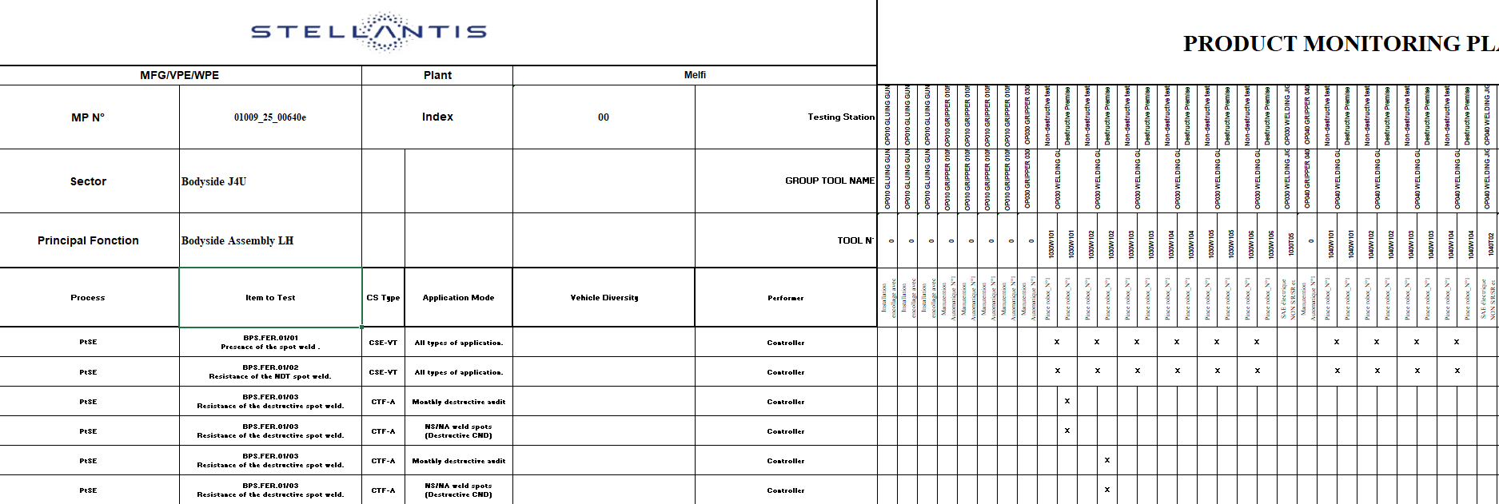
8°) Onglet 5 :

 | Supprimer la lettre après le N° DocInfo

 | Renseigner

 | Supprimer les "a" et "b" après
 | les noms de moyen sur ces 2 lignes

 | Traduire la Technique
 | (Voir onglet "Trad Données FERSUR)

 | Défusionner les cellules

9°) Onglets Verts à partir du 6 :

 | Supprimer la lettre après le N° DocInfo

 | Renseigner

 | Traduire la Technique
 | (Voir onglet "Trad Données FERSUR)

10°) Onglet Process MP :


 | Supprimer la lettre après le N° DocInfo

 | Renseigner

 | Supprimer les "a" et "b" après
 | les noms de moyen sur cette ligne

 | Traduire la Technique
 | (Voir onglet "Trad Données FERSUR)

 | Défusionner les cellules

11°) Tous les autres onglets :

 | Supprimer la lettre après le N° DocInfo

 | Renseigner

 | Remplacer
 | (voir dans l'onglet Process MP Summary

 | Supprimer les "a" et "b" après
 | les noms de moyen sur cette ligne

 | Traduire la Technique
 | (Voir onglet "Trad Données FERSUR)

12°) Enregistrer le fichier

